Estadísticas
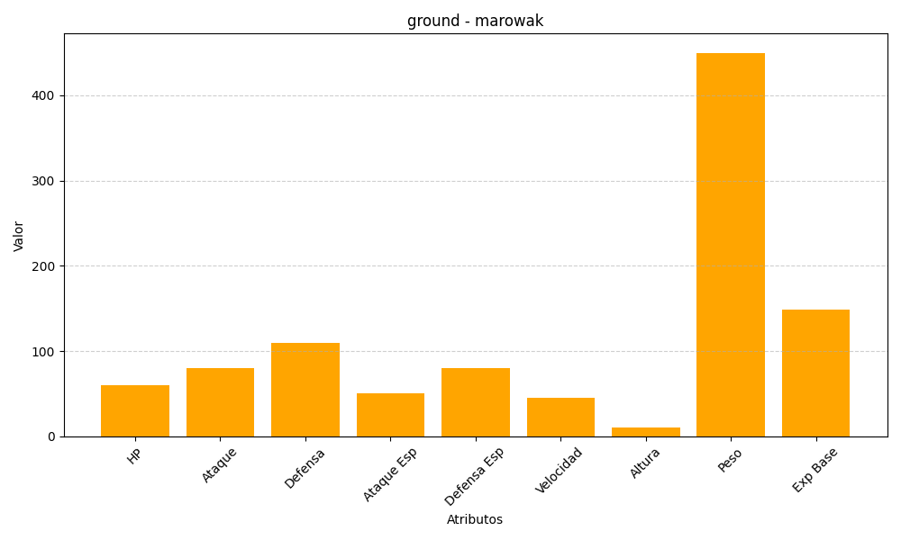
ID | Nombre | Tipo | HP | Ataque | Defensa | Ataque Especial | Defensa Especial | Velocidad | Altura | Peso | Experiencia Base
105 | marowak | ground | 60 | 80 | 110 | 50 | 80 | 45 | 10 | 450 | 149

